Sheet1
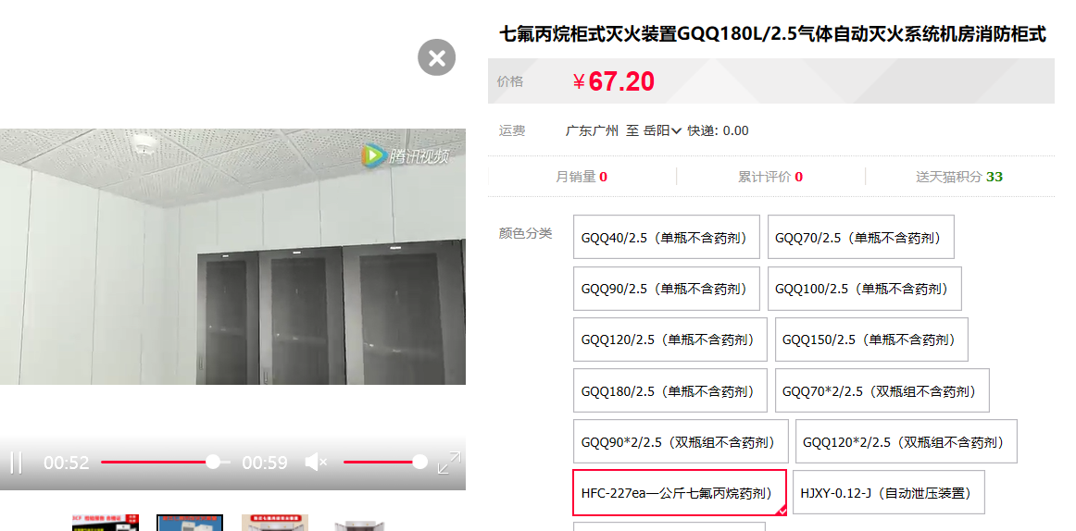
建设工程项目主材设备市场询价清单备案表
工程名称：湖南理工学院巴陵人才专家楼工程
备案编号：HNZY2019-ZJ（SCP）- 077
序号 | 名称 | 基本配置技术参数 | 单 位 | 数量 | 单价（元） |  | 总价（元） |  | 备注
 |  |  |  |  | 报审价 | 询价 | 报审价 | 询价
1 | TH-F数字智能消防巡检控制柜 | TH-F-IV-75/4 | 台 | 1 | 29850 | 23518 | 29850 | 23518 | 慧讯网询价
2 | 柴油发电机组 | 1.名称: 柴油发电机组; 2.型号: 主用功率；400kw; 3.型号: 备用功率：440kw; 4.电压: 380V; | 台 | 1 | 359820 | 209880 | 359820 | 209880 | 慧讯网询价
3 | 低噪轴流排风机 | 5000m3/h 177Pa 0.75kw | 台 | 3 | 2535.4 | 1716 | 7606.2 | 5148 | 慧讯网询价
4 | 低噪轴流排风机 | 5000m3/h 156Pa 0.55kw | 台 | 1 | 2300 | 1441 | 2300 | 1441 | 慧讯网询价
5 | 低噪轴流排风机 | 8000m3/h 216Pa 1.1kw | 台 | 1 | 2908 | 2908 | 2908 | 2908 | 慧讯网询价
6 | 低噪轴流排风机 | 1000m3/h 166Pa 0.15kw | 台 | 1 | 1800 | 380 | 1800 | 380 | 慧讯网询价
7 | 低噪轴流排风机 | 4000m3/h 186Pa 0.37kw | 台 | 1 | 2100 | 935 | 2100 | 935 | 慧讯网询价
8 | 潜水式排污泵B型 | 65XWQ30-13-2.2(带隔油功能) Q=8.33L/s H=15m N=2.2kw | 台 | 22 | 2100 | 1980 | 46200 | 43560 | 慧讯网询价
9 | 中区无负压供水设备 | XMWIV-50-0.7-3 Q=50m3/h H=70m P=11KW*2 | 台 | 1 | 150000 | 46992 | 150000 | 46992 | 慧讯网询价
10 | 喷淋给水泵 | Q=30L/S，H=47m,P=37kw; | 台 | 2 | 7850 | 7850 | 15700 | 15700 | 慧讯网询价
11 | 室内消火栓给水泵 | 应符合GB50974-2014 第5.1.6要求 Q=10L/S，H=75m,P=22kw | 台 | 2 | 9500 | 8650 | 19000 | 17300 | 慧讯网询价
12 | 人防饮用水箱60T 10000*4000*2000 | 规格：10000*4000*2000mm;容量80m3；材质：SUS304不锈钢 | 台 | 2 | 88000 | 78100 | 176000 | 156200 | 慧讯网询价
13 | 玻璃钢化粪池 | 16-30m3 | m3 | 46 | 600 | 600 | 27600 | 27600 | 慧讯网询价
14 | Ф700 污水塑料检查井 | 材质为增强增韧PPB （深度平均按照2.5米）井筒采用DN700管道加高 | 座 | 76 | 2450 | 1990 | 186200 | 151240 | 慧讯网询价
15 | Ф700 雨水塑料检查井 | 材质为增强增韧PPB （深度平均按照1.6米）井筒采用DN700管道加高 | 座 | 24 | 2450 | 1590 | 58800 | 38160 | 慧讯网询价
16 | 屋顶消防水箱 | 容量18m3；材质：SUS304不锈钢 | 座 | 1 | 24200 | 17600 | 24200 | 17600 | 慧讯网询价
17 | 报警控制主机 | JB-TG-JBF-11S-H （含2000点控制器一台，多线控制盘3块，总线控制盘2块，系统电源一套，琴台柜2台） | 台 | 1 | 21000 | 21000 | 21000 | 21000 | 慧讯网询价
18 | 消防广播主机 | HY2722C,2U，数字录放，手持送话器 | 台 | 1 | 15000 | 12980 | 15000 | 12980 | 慧讯网询价
19 | 消费电话总机 | HDM2101 多线制，入柜式2U，线路监视功能 | 台 | 1 | 漏算 | 12540 |  | 12540 | 慧讯网询价
20 | 气体灭火装置 | 1.名称: 气体灭火装置; 2.介质、类型: 七氟丙烷; 3.型号、规格: GQQ100*2/2.5-PAVLN; 4.不含七氟丙烷 | 台 | 2 | 23750 | 12980 | 47500 | 25960 | 慧讯网询价
21 | 七氟丙烷 | HFC-227ea | Kg | 300 |  | 80 |  | 24000 | 慧讯网询价
22 | 人防门 HHFM1220 | 单扇活门槛钢筋混凝土防护密闭门（包含采购、运输、安装等一切费用） | 樘 | 1 | 10700.6 | 8030.4 | 10700.6 | 8030.4 | 慧讯网询价
23 | 人防门 HHM1220 | 单扇活门槛钢筋混凝土防护密闭门（包含采购、运输、安装等一切费用） | 樘 | 1 | 10027.09 | 8523.6 | 10027.09 | 8523.6 | 慧讯网询价
合计 |  |  |  |  |  |  | 1214311.89 | 871596
说明 | 预算评审中涉及的主要材料、设备及适合采用市场合理低价的清单项目等，暂不能按现行定额、计费标准、《岳阳工程造价》及同期政府采购价等确定性询价参考计价的，咨询方必须按程序多方比价咨询，并结合建设方反馈意见出具评审初稿，经市财政评审中心备案（加盖评审中心公章）确认后，再评审进入总价按二次询价办法确定，本表参数内容多时取横置。
 | 咨询方 |  | 评审中心

